分析报告
黑色星期五数据分析报告

分析步骤

1 | 提出问题
2 | 理解数据
3 | 数据清洗
4 | 构建模型
5 | 数据可视化

1.提出问题

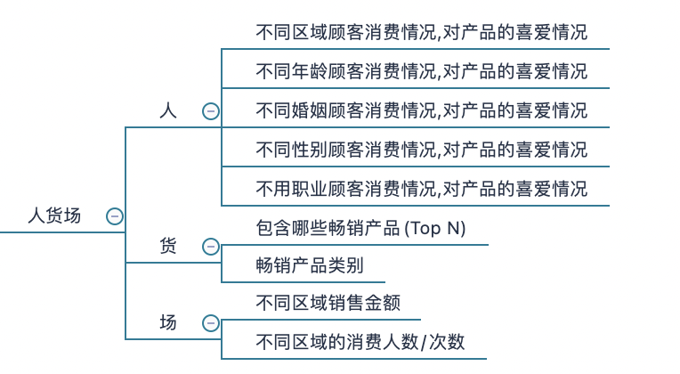

2.理解数据

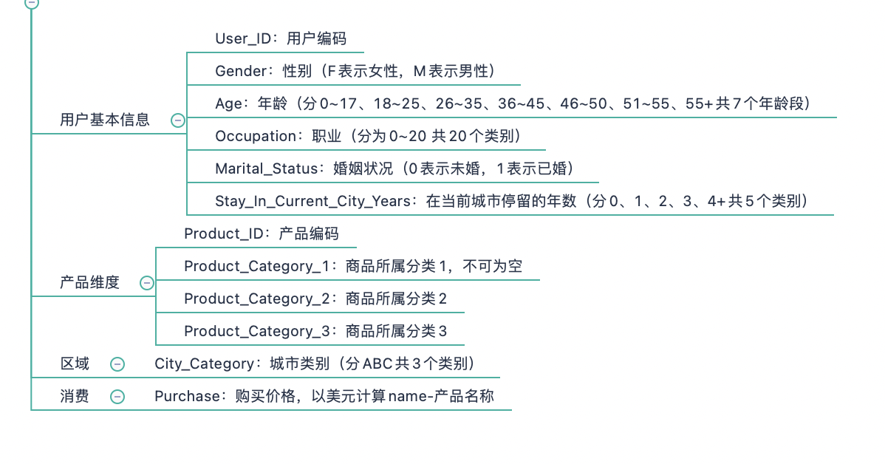

3.数据清洗
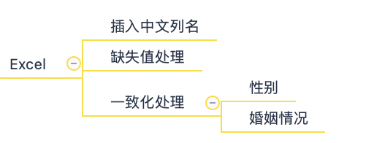

4.构建模型

不同区域顾客消费情况,对产品的喜爱情况

不同区域顾客消费情况
城市 | 消费总金额 | 消费占比 |  | 图表展现
A | 1295668797 | 26%
B | 2083431612 | 42%
C | 1638567969 | 33%
total | 5017668378 | 1

分析结果: | B城市消费占比最多,达到42%,下次促销可以考虑在B城市投放更多的广告

对产品的喜爱情况
城市 | 产品1 | 产品2 | 产品3 | 图表展现
城市A | 786402 | 518056 | 962231
城市B | 1200508 | 864232 | 1525430
城市C | 859854 | 699088 | 1159749
total | 2846764 | 2081376 | 3647410

分析结果: | ABC城市对于产品喜好相同,对产品3喜爱程度最高,下次促销可以考虑产品3的备货,以防库存不足

不同年龄顾客消费情况,对产品的喜爱情况

不同年龄消费占比
年龄 | 消费总金额 | 消费占比 |  | 图表展现
0-17 | 132659006 | 3%
18-25 | 901669280 | 18%
26-35 | 1999749106 | 40%
36-45 | 1010649565 | 20%
46-50 | 413418223 | 8%
51-55 | 361908356 | 7%
55+ | 197614842 | 4%
total | 5017668378 | 100%

分析结果:在各个年龄段中,26-35为主力购买人群,18-25,36-45两个人群次之,三种人群综合占比全部人群消费总额的80%,45岁以后,消费能力逐渐变弱,未成年人消费能力不高,可能因为父母代付。

不同年龄产品喜爱程度
年龄 | 产品1 | 产品2 | 产品3 | 图表展现
0-17 | 72599 | 94435 | 56751
18-25 | 488498 | 646679 | 382878
26-35 | 1120056 | 1449438 | 833751
36-45 | 579163 | 738302 | 417688
46-50 | 250663 | 309804 | 169940
51-55 | 212529 | 263714 | 144426
55+ | 123256 | 145038 | 75942

分析结果:各个年龄层对产品的喜爱程度相同,可见本次促销的产品受年龄影响不大,接受层面广

不同婚姻状况顾客消费情况

不同婚姻状况消费总金额
婚姻状况 | 消费总金额 | 消费占比 |  | 图表展现
未婚 | 2966289500 | 59%
已婚 | 2051378878 | 41%
total | 5017668378 | 100%

分析结果:未婚的人群占总消费金额的60%,可见婚姻状况一定程度上影响着消费观念,婚后消费明显收敛

不同性别状况顾客消费情况

不同性别状况顾客消费情况
性别 | 消费总金额 |  |  | 图表展现
男 | 3853044357
女 | 1164624021
total | 5017668378

性别 | 人数
男 | 4225
女 | 1666

分析结果:男性消费者占据总消费额的80%,本次促销男性人数/金额上看都为消费主力大军,暂时无法判断是否因为消费品类为男性喜爱的消费品类,需要进一步讨论

不同职业状况顾客消费情况

不同职业状况顾客消费情况
职业 | 消费总金额 |  |  | 图表展现
0 | 625814811
1 | 414552829
2 | 233275393
3 | 160428450
4 | 657530393
5 | 112525355
6 | 185065697
7 | 549282744
8 | 14594599
9 | 53619309
10 | 114273954
11 | 105437359
12 | 300672105
13 | 71135744
14 | 255594745
15 | 116540026
16 | 234442330
17 | 387240355
18 | 60249706
19 | 73115489
20 | 292276985
total | 5017668378

分析结果:职业4的消费能力最强,其后0/7紧随其后,因无法查看细节,无法推断行业与销售额的关系

10大畅销产品

10大畅销产品
产品ID | 消费次数 |  |  | 图表展现
P00265242 | 1858
P00110742 | 1591
P00025442 | 1586
P00112142 | 1539
P00057642 | 1430
P00184942 | 1424
P00046742 | 1417
P00058042 | 1396
P00059442 | 1384
P00145042 | 1384

分析结果:因无法判断消费品类,本次分析单纯列出10大畅销产品

不同区域消费人数/次数

城市 | 消费人数 |  |  | 图表展现
A | 1045
B | 1707
C | 3139

消费次数
城市 | 消费次数 |  |  | 图表展现
A | 144638
B | 226493
C | 166446

分析结果:城市C虽然消费人数最多,但是城市B却拥有更多的消费次数,整体消费B城市金额最高,下次促销可以尝试提高城市C的消费次数,城市B提高消费单价来进一步提高销售金额

分析总结: 本次黑五总消费人数为53577，总消费金额5017668378，在A、B、C三个城市中B城市的客户购买量最大约占总购买量的42%，总消费金额也最高约占42% 1、从各城市购买量看，出B城市在本次活动中购买量和总消费金额都最高（如增加城市的人口数字段则可以进一步判断出那个城市的用户黑五购买率高，进一步估算超市黑五推广效果） 2、从产品类别销量看，产品类别3无论相对于男女都是属于冷门产品。产品类别3如果是需要销尾货的可以考虑捆绑热销产品，或把产品类别3摆放位置进行调整 3、从男女家庭消费占比可以看出，未婚男女是消费主力，同时无论是结婚与否，男性成为了本次消费中的主力军（可以结合实际分析本次数据集的产品类别是否主要人群是男性），针对已婚家庭和女性已婚家庭中，可以在购物前发放折扣券，来刺激消费。 4、从年龄和生活年限维度，可以看出年龄范围30.5岁间和40.5岁间消费主力，并且在城市生活为1年期间是消费最多的时期。商场可以针对来城市生活1年以下进行客户挖掘，培养顾客忠诚度，同时对生活在2年以上的顾客进行定期折扣券发放来维系老用户。

